List1
Příloha č. 7 - specifikace plnění VZ - čistící, úklidové prostředky, drogistické a jiné zboží pro ÚKZÚZ Zkušební stanici (ZS) Pusté Jakartice 17, Oldřišov 747 33
Popis zboží VZ 3/2021 ÚKZÚZ ZS Pusté Jakartice | obrázek + množství | množství počet | cena za ks, roli, balení bez DPH | cena za ks, roli, balení s DPH | Cena celkem bez DPH | Cena celkem s DPH
1) Osvěžovač vzduchu, objem 300 ml, (např. vůně Japonská zahrada) | 12 ks | 12 | 0.00 | 0.00 | 0.00 | 0.00
2) Domestos - WC čistič, 750 ml, např. Citrus, tekutý dezinfekční a čistící prostředek na toaletu. | 5 ks | 5 | 0.00 | 0.00 | 0.00 | 0.00
3) Domestos - WC čistič, 750 ml, např. Atlantic tekutý dezinfekční a čistící prostředek na toaleu. |  5 ks | 5 | 0.00 | 0.00 | 0.00 | 0.00
4) Savo Prim květinová vůně 1,2 litrů Koncentrovaný čisticí a dezinfekční přípravek např. s květinovou vůní | 5 ks | 5 | 0.00 | 0.00 | 0.00 | 0.00
5) Tekuté mýdlo do dávkovačů v kanystru z plastu, objem 5 l, hustší konzistence, bílá barva |  1 ks | 1 | 0.00 | 0.00 | 0.00 | 0.00
6) SAVO PROFI XXL - Lemongrass, 5 kg, univerzální čist. prostředek na podlahy a povrchy | 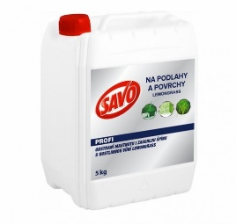 2 ks | 2 | 0.00 | 299.00 | 0.00 | 0.00
7) Cif - tekutý čistící písek, bílý, obsah 720 g / 500 ml vhodný na plastové, keramické, porcelánové, chromové a jiné povrchy | 5 ks | 5 | 0.00 | 0.00 | 0.00 | 0.00
8) JAR Citron na nádobí 900 ml, tekutý čisticí prostředek na nádobí | 10 ks | 10 | 0.00 | 0.00 | 0.00 | 0.00
9) Sáčky do koše, 40 l, LDPE, pevné, zatahovací, 15 ks v roli, 25 mikronů | 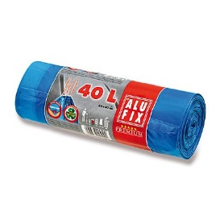 6 rolí | 6 | 0.00 | 0.00 | 0.00 | 0.00
10) Sáčky do koše, 60 l, LDPE, pevné, zatahovací, 20 ks v roli, 20 mikronů | 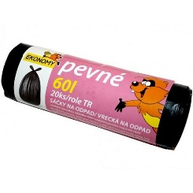 5 rolí | 5 | 0.00 | 0.00 | 0.00 | 0.00
11) Tarovaná houba na nádobí, velká s drátěnkou, profilovaná, rozměr cca 9 x 7 x 4,5 cm, ilustrační foto, 10 ks v balení | 1 balení | 1 | 0.00 | 0.00 | 0.00 | 0.00
12) Mycí pasta SOLFA, 450 g, ekologická mycí pasta s glycerínem a lanolínem na silně znečištěné a mastné ruce | 10 ks | 10 | 0.00 | 0.00 | 0.00 | 0.00
Celkem |  |  |  |  | 0.00 | 0.00

